На выдергивание
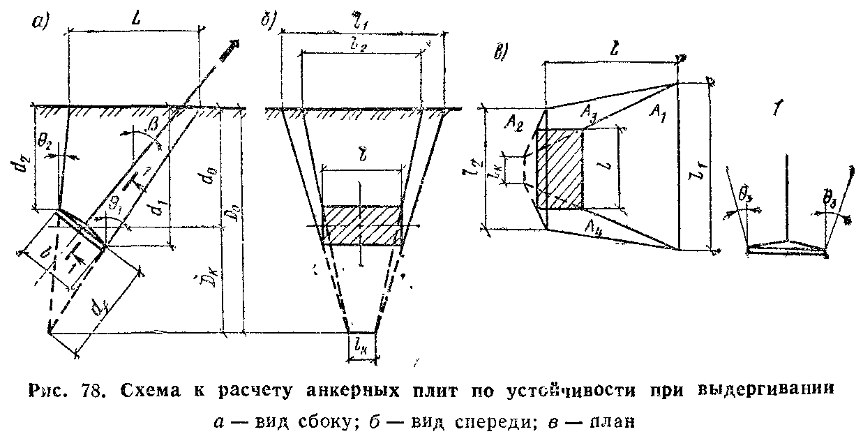
Расчет по разделу 11 Пособия по проектированию оснований зданий и сооружений к СНиП 2.02.01-83*
Расчет выдергиваемых грибовидных фундаментов по деформациям не выполняется если выполняется условие: |  |  |  |  |  |  | Грибовидные ф-ты, анкерные плиты жестко заделанных стоек с оттяжками
ИСХОДНЫЕ ДАННЫЕ |  |  |  |  |  |  | Анкерные плиты шарнирно опертых стоек с оттяжками
 | 2 |  |  |  | 2 | Режим работы опоры
 |  |  |  |  | 6 | Тип опоры | Промежуточная прямая
 |  |  |  |  | 1 | Характеристика фундамента | Промежуточная угловая |  | 1.55 | 1.7 | 1.55 | 1.7
 |  |  |  |  | 2 | Наличие грунтовых вод выше подошвы | Анкерная прямая без разности тяжений | 0.8 | 3.2 | 3.6 | 3.2 | 4
 |  |  |  |  | 4 | Тип грунта обратной засыпки | Анкерно-угловая | 1 | 4 | 4.5 | 4 | 5
 |  |  |  |  | 2 | Плотность грунта обратной засыпки | Концевая, анкерная прямая с разностью тяжений | 1.5 | 5 | 6.5 | 5.5 | 6.5
Характеристики фундамента |  |  |  |  |  |  | Стойка портала ОРУ | 2 | 6 | 8.5 | 7 | 8.5
d0 = | 2 | м, средняя глубина заложения подошвы фундамента (вычисляестя автоматич) |  |  |  |  | Специальная опора | 2.5 | - | 10 | - | 10
d1 = | 2 | м, большее расстояние от поверхности земли до верха края плиты |  |  |  |  |  |  | 2.750 | 3.094 | 2.750 | 3.437
d2 = | 2 | м, меньшее расстояние от поверхности земли до верха края плиты |  |  |  |  | Нормальный
b = | 1.8 | м, меньший размер подошвы (размер вдоль наклона силы N) |  |  |  |  | Монтажный/аварийный
l = | 3.6 | м, больший размер подошвы (размер поперек наклона силы N)
δ = | 0.25 | м, средняя толщина плиты фундамента |  |  |  |  | Пески, кроме пылеватых влажных и насыщенных водой
B = | 1.85 | м, база опоры (расстояние между соседними фундаментами) |  |  |  |  | Пылевато-глинистые грунты при JL<= 0.5
β = | 0 | град, угол наклона выдергивающей силы к вертикали |  |  |  |  | Глины и суглинки при 0.5<JL<=0.75
Vf = | 1.2 | м3,объем фундамента |  |  |  |  | Супеси при 0.5<JL<=1
Gfn = | 3 | Тс, нормативный вес фундамента | G'n = | 1.80 | Тс, с учетом взв действия воды |  | Пески пылеватые, влажные и насыщенные водой
hw = | 1.5 | м, расстояние от поверхности земли до уровня грунтовых вод (глубина до УГВ) |  |  |  |  | 1,55 Т/м3
Характеристики грунта обратной засыпки |  |  |  |  |  |  | 1,7 Т/м3
φI = | 19 | град, расч угол внут трения грунта засыпки в природном состоянии |  |  |  |  | Грунтовых вод НЕТ
сI = | 0.26 | Тс/м2, расч уд. сцепление грунта засыпки в природном состоянии |  |  |  |  | Грунтовые воды ЕСТЬ
Пимечания: 1. при наличии грунтовых вод считается в запас что фундамент полностью погружен в воду
ПРОВЕРКА ПО ДЕФОРМАЦИЯМ (по давлению на грунт засыпки)
[N] = | 13.52 | Тс, допускаемая нормативная выдергивающая нагрузка из услови ограничения давления на грунт засыпки
γ1 = | 0.87 | Коэфф. условий работы, зависящий от расстояния между фундаментами В
γ2 = | 1.2 | Коэфф. условий работы, зависящий от режима работы опоры
γ3 = | 0.8 | Коэфф. условий работы, зависящий от типа опоры
γ4 = | 1 | Коэфф. условий работы, зависящий от характеристики фундамента
γс = | 0.8352 | Общий коэффициент условий работы
λ=d/b= | 0.69 | Относительное заглубление фундамента
A0 = | 6.48 | м2, площадь проекции верхней поверхности фундамента на плоскость, перпендикулярную действию силы
ПРОВЕРКА ПО НЕСУЩЕЙ СПОСОБНОСТИ (устойчивости)
[F] = | 22.29 | Тс, допускаемая расчетная выдергивающая нагрузка из условия несущей способности выпираемого объема
Fu,a = | 26.87 | Тс, сила предельного сопротивления выдергиваемого фундамента
Vbf = | 16.96 | м3, объем выпираемого грунта
l1 = | 4.28 | м, длина стороны грани призмы выпирания
l2 = | 4.28 | м, длина стороны грани призмы выпирания
L = | 2.48 | м, длина стороны грани призмы выпирания
lk = | 1.80 | м, длина стороны грани призмы выпирания
df = | 5.27 | м, расстояние до нижней точки пересечения граней призмы выпирания
D0 = | 7.27 | м, глубина до нижней точки пересечения граней призмы выпирания
A1 = | 8.00 | м2, площадь боковой грани призмы выпирания грунта
A2 = | 8.00 | м2, площадь боковой грани призмы выпирания грунта
2A3cosφ0= | 8.57 | м2, площадь боковых граней призмы выпирания грунта
γn = | 1.3 | коэффициент надежности по назначению фундамента
Приведенные характеристики грунтов обратной засыпки
γwbf = | 0.9 | Тс/м3, расч объемный вес грунта обратной засыпки ниже УГВ с учетом вз д воды
γbf = | 1.5 | Тс/м3, расч усреднённый объемный вес грунта обратной засыпки с учетом вз д воды
η = | 0.51 | Коэффициент пересчета характеристик грунта обратной засыпки
φ0 = | 9.69 | приведенное значение характеристики
с0 = | 0.1326 | приведенное значение характеристики
= | 2.17 | Тс/м2,расчетное сопротивление грунта обратной засыпки (вычисляется по типу грунта и λ автоматич)

На сжатие
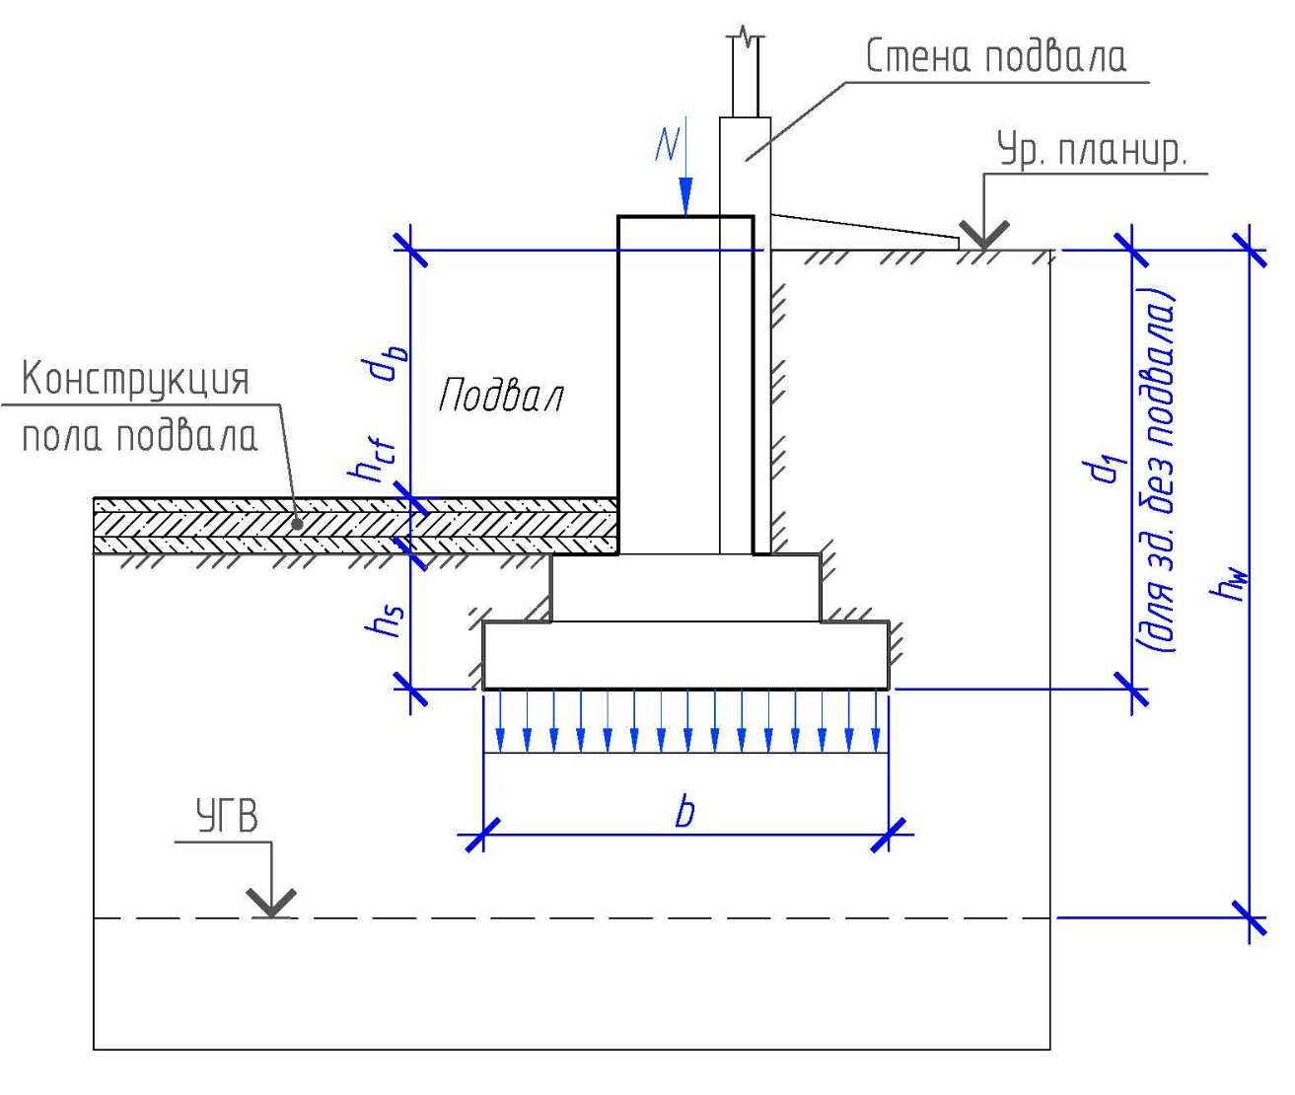
Расчет по СП 22.13330.2016
При расчете по деформация среднее давление под подошвой фундамента p не должно превышать расчетного сопротивления грунта R
ИСХОДНЫЕ ДАННЫЕ
 |  |  |  | 7 | Тип грунта под подошвой фундамента | Крупнообломочные с песчаным заполнителем и пески, кроме мелких и пылеватых
 |  |  |  | 2 | Тип конструктивной схемы здания 1 | Пески мелкие
 |  |  |  | 1 | Способ определения характеристик грунта | Пески пылеватые: маловлажные
 |  |  |  | 1 | Наличие/отсутствие подвала | Пески пылеватые: влажные, насыщенные водой
b = | 1.8 | м, ширина подошвы фундамента 3 |  |  |  | Глинистые грунты при JL<= 0.25
d1 = | 2 | м, глубина заложения подошвы фундамента от уровня планировки 4 |  |  |  | Глинистые грунты при 0.25<JL<=0.5
hs = | 0.5 | м, толщина слоя грунта выше подошвы со стороны подвала |  |  |  | Глинистые грунты при JL> 0.5
hcf = | 0.25 | м, толщина конструкции пола подвала |  |  |  | Рыхлые пески
γcf = | 2.1 | Тс/м3, расчетное значение удельного веса конструкции пола подвала
db = | 3 | м, глубина до пола подвала от уровня планировки, при глубине подвала более 2,0 м принимают равной 2,0 м |  |  |  | Гибкая конструктивная схема
hw = | 0 | м, глубина от уровня планировки до прогнозного уровня грунтовых вод |  |  |  | Жесткая конструктивная схема
φII = | 19 | град, осредненное значение угла внутреннего трения грунтов под подошвой фундамента 2
сII = | 0.26 | Тс/м2, удельное сцепление грунта, залегающего непосредственно под подошвой фундамента |  |  |  | Определены непосредственными испытаниями
γII = | 1.8 | Тс/м3, осредненное значение удельного веса грунтов ниже подошвы фундамента без учета грунт. вод 2 |  |  |  | Определны по таблицам
γ'II = | 1.6 | Тс/м3, осредненное значение удельного веса грунтов ВЫШЕ фундамента
L = | 2 | м, длина сооружения/отсека |  |  |  | Бесподвальное здание/сооружение
H = | 2 | м, высота сооружения/отсека |  |  |  | Есть подвал
Примечания:
1. к числу зданий и сооружений с жесткой конструктивной схемой относятся: |  |  |  |  |  | 4 и более | 1,5 и менее | L/Н =
- здания панельные, блочные и кирпичные, в которых междуэтажные перекрытия опираются по всему контуру на поперечные и |  |  |  |  |  | 1 | 1 | 1
продольные стены или только на поперечные несущие стены при малом их шаге;
- сооружения типа башен, силосных корпусов, дымовых труб, домен и др.
2. Расчетные значения φII ,сII и γ II определяют при доверительной вероятности для расч. по предельному состоянию II равной 0,85.
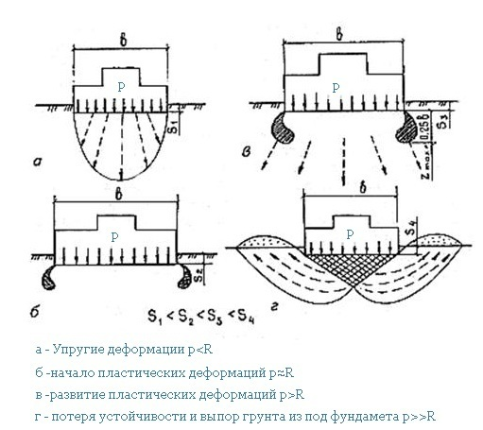
Указанные характеристики находят для слоя грунта толщиной z ниже подошвы фундамента: z=b/2 при b<10 м и z=4+0,1b при b>=10 м
3. Ширину подошвы при наличии щебеночной или бетонной подготовки толщиной hп допускается увеличивать на 2hп , для круглых фундаментов b=√А |  |  |  |  |  |  |  |  | s
4. При плитных фундаментах за d1 принимают наименьшую глубину от подошвы плиты до уровня планировки;
РЕЗУЛЬТАТЫ РАСЧЕТА
R = | 9.22 | Тс/м2, расчетное сопротивление грунта овнования
z = | 0.9 | м, глубина осреднения характеристик грунтов под подошвой фундамента
γс1 = | 1.1 | коэфф. условий работы, зависящий от типа грунта под подошвой фундамента
γс2 = | 1.000 | коэфф. условий работы, зависящий от типа грунта под подошвой фундамента и конструктивн. схемы здания
k = | 1 | коэфф., зависящий от способа определения характеристик грунтов
kz = | 1.000 | коэфф., зависящий от ширины подошвы фундамента
γр,II = | 1.050 | Тс/м3, осредненное значение удельного веса грунтов ниже подошвы фундамента с учетом грунт. вод
γ'р,II = | 1.050 | Тс/м3, осредненное значение удельного веса грунтов выше подошвы фундамента с учетом грунт. вод
ψ = | 1.887 | параметр для определения My, Mq, Mc | ψ = π/(ctgφII + φII – π/2)
My= | 0.47 | коэффициент | Mγ = ψ/4; Mq = 1 + ψ; Mc = ψctg(φII)
Mq= | 2.89 | коэффициент
Mc= | 5.48 | коэффициент
d1 = | 2.000 | м, расчетная глубина заложения подошвы фундамента для зданий с подвалом и без

На опрокидывание
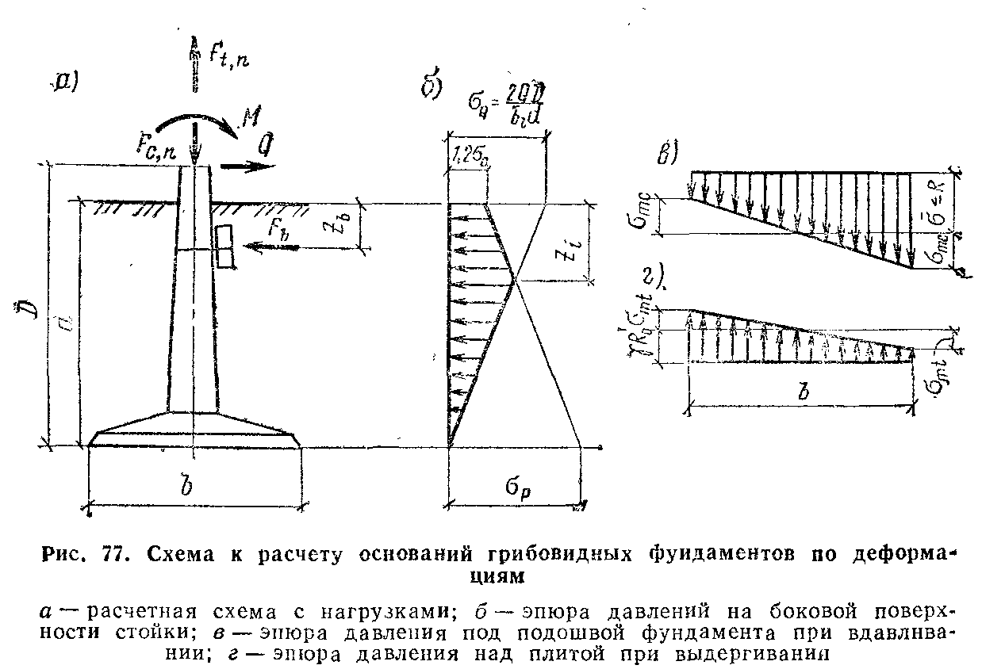
Расчет по разделу 11 Пособия по проектированию оснований зданий и сооружений к СНиП 2.02.01-83*
Расчет сводится к ограничению приведенной поперечной силы Q до расчетных допускаемых значений: |  |  |  |  |  |  | Грибовидные ф-ты, анкерные плиты жестко заделанных стоек с оттяжками
ИСХОДНЫЕ ДАННЫЕ |  |  |  |  |  |  | Анкерные плиты шарнирно опертых стоек с оттяжками
 | 2 |  |  |  | 1 | Режим работы опоры
 |  |  |  |  | 1 | Тип опоры | Промежуточная прямая
 |  |  |  |  | 1 | Характеристика фундамента | Промежуточная угловая |  | 1.55 | 1.7 | 1.55 | 1.7
 |  |  |  |  | 1 | Наличие грунтовых вод выше подошвы | Анкерная прямая без разности тяжений | 0.8 | 3.2 | 3.6 | 3.2 | 4
 |  |  |  |  | 1 | Тип грунта обратной засыпки | Анкерно-угловая | 1 | 4 | 4.5 | 4 | 5
 |  |  |  |  | 2 | Плотность грунта обратной засыпки | Концевая, анкерная прямая с разностью тяжений | 1.5 | 5 | 6.5 | 5.5 | 6.5
Характеристики фундамента |  |  |  |  |  |  | Стойка портала ОРУ | 2 | 6 | 8.5 | 7 | 8.5
d = | 2 | м, глубина заложения подошвы фундамента |  |  |  |  | Специальная опора | 2.5 | - | 10 | - | 10
D = | 3.2 | м, полная высота фундамента |  |  |  |  |  |  | 3.889 | 4.375 | 3.889 | 4.861
bср l = | 0.45 | м, средняя толщина колонной части |  |  |  |  | Нормальный
a = | 1.8 | м, размер подошвы поперек Q |  |  |  |  | Монтажный/аварийный
b= | 1.8 | м, размер подошвы вдоль Q
δ = | 0.25 | м, средняя толщина плиты фундамента |  |  |  |  | Пески, кроме пылеватых влажных и насыщенных водой
B = | 1.85 | м, база опоры (расстояние между соседними фундаментами) |  |  |  |  | Пылевато-глинистые грунты при JL<= 0.5
β = | 0 | град, угол наклона выдергивающей силы к вертикали |  |  |  |  | Глины и суглинки при 0.5<JL<=0.75
Vf = | 1.2 | м3,объем фундамента |  |  |  |  | Супеси при 0.5<JL<=1
Gfn = | 3 | Тс, нормативный вес фундамента | G'n = | 3.00 | Тс, с учетом взв действия воды |  | Пески пылеватые, влажные и насыщенные водой
hw = | 1 | м, расстояние от поверхности земли до уровня грунтовых вод (глубина до УГВ) |  |  |  |  | 1,55 Т/м3
Характеристики ригеля |  |  |  |  |  |  | 1,7 Т/м3
lb = | 0 | м, длина ригеля |  |  |  |  | Грунтовых вод НЕТ
bb = | 0 | м, ширина ригеля |  |  |  |  | Грунтовые воды ЕСТЬ
zb = | 0 | м, заглубление середины ригеля от поверхности
Нормативные наргузки на фундамент (на верхнем обрезе)
Fnc = | 3 | Тс, нормативная сжимающая сила
Fnt = | 2.5 | Тс, нормативная выдергивающая сила
Mn = | 0 | Тс*м, нормативный изгибающий момент (значение с плюсом если момент увеличивает Q)
Qn = | 0.29 | Тс, нормативная горизонтальная сила
Характеристики грунта обратной засыпки
φII = | 19 | град, нормативный угол внут трения грунта засыпки в природном состоянии
сII = | 0.26 | Тс/м2, нормативное уд. сцепление грунта засыпки в природном состоянии
R = | 9.22 | Тс/м2, расчетное сопротивление грунта под подошвой фундамента (расч на сжатие)
Пимечания: 1. при наличии грунтовых вод считается в запас что фундамент полностью погружен в воду
РЕЗУЛЬТАТЫ РАСЧЕТА
Основные условия применимости расчета: |  |  | d≥1,5 м | d /bср l ≤ 8 | d/√А ≤ 8 | δ/d≤ 8
 |  |  | Выполнено | Выполнено | Выполнено | Выполнено
Допускаемая приведенная поперечная сила |  |  |  | Приведенные к Q нагрузки с учетом наклона стойки
При сжатии с опрокидыванием |  |  |  | При сжатии с опрокидыванием
[QR1]= | 2.43 | Тс |  | Qn сж = | 0.29 | Тс
[QR2]= | 2.58 | Тс
При выдергивании с опрокидыванием |  |  |  | При выдергивании с опрокидыванием
[QR3]= | 1.52 | Тс |  | Qn выр = | 0.29 | Тс
[QR4]= | 1.95 | Тс
[QR]min = | 1.52 | Тс минимальная допустимая сила Q
γ1 = | 0.87 | Коэфф. условий работы, зависящий от расстояния между фундаментами В
γ2 = | 1 | Коэфф. условий работы, зависящий от режима работы опоры
γ3 = | 1 | Коэфф. условий работы, зависящий от типа опоры
γ4 = | 1 | Коэфф. условий работы, зависящий от характеристики фундамента
γс = | 0.87 | Общий коэффициент условий работы
ψ = | 0.277
Сal = | 0.049 | безразмерный коэффициент
Kal = | 1.218 | безразмерный коэффициент
bl = | 0.548 | м, расчетная ширина стойки в грунте
At = | 3.24 | м2, площадь проекции плиты фундамента на плоскость, перпендикулярную действию силы
A = | 3.24 | м2, площадь плиты фундамента
λ=d/b= | 0.97 | Относительное заглубление фундамента
Wc = | 0.97 | м3, Момент сопротивнения низа плиты относительно центральной оси подошвы
Wt = | 0.97 | м3, Момент сопротивнения верха плиты относительно центральной оси подошвы
σс = | 0.340 | Тс/м2
σφ = | 5.82 | Тс/м2
σp = | 7.39 | Тс/м2ордината пассивного давления грунта на стойку фундамента при z=d
Gg = | 8.98 | Тс, нормативный вес грунта над фундаментом
Ab = | 0.00 | м2 расчетная площадь поверхности ригеля
σb = | 0.00 | Тс/м2 давление грунта на ригель
Fb = | 0.00 | Тс, сила отпора грунта на ригель
σmc = | 6.44 | Тс/м2 расчетное давление на грунт основания под подошвой фундамента
σmt = | 5.23 | Тс/м2 расчетное давление на грунт ообратной засыпки по верхней плоскости плиты фундамента
zi = | 0.95 | м, расстояние от поверхности грунта до точки пересечения эпюр σp и σQ
zc = | 0.98 | м
zt = | 1.22 | м
Приведенные характеристики грунтов обратной засыпки
γwbf = | 1.7 | Тс/м3, расч объемный вес грунта обратной засыпки ниже УГВ с учетом вз д воды
γbf = | 1.7 | Тс/м3, расч усреднённый объемный вес грунта обратной засыпки с учетом вз д воды
φ'II = | 15.2 | приведенное значение характеристики для нарушенной структуры
с'II = | 0.13 | приведенное значение характеристики для нарушенной структуры
= | 4.86 | Тс/м2,расчетное сопротивление грунта обратной засыпки (вычисляется по типу грунта и λ автоматич)
Rl = | 3.50 | Тс/м2, расчетное сопротивление грунта обратной засыпки на боковой поверхности стойки (табл 137)

Справочные св.
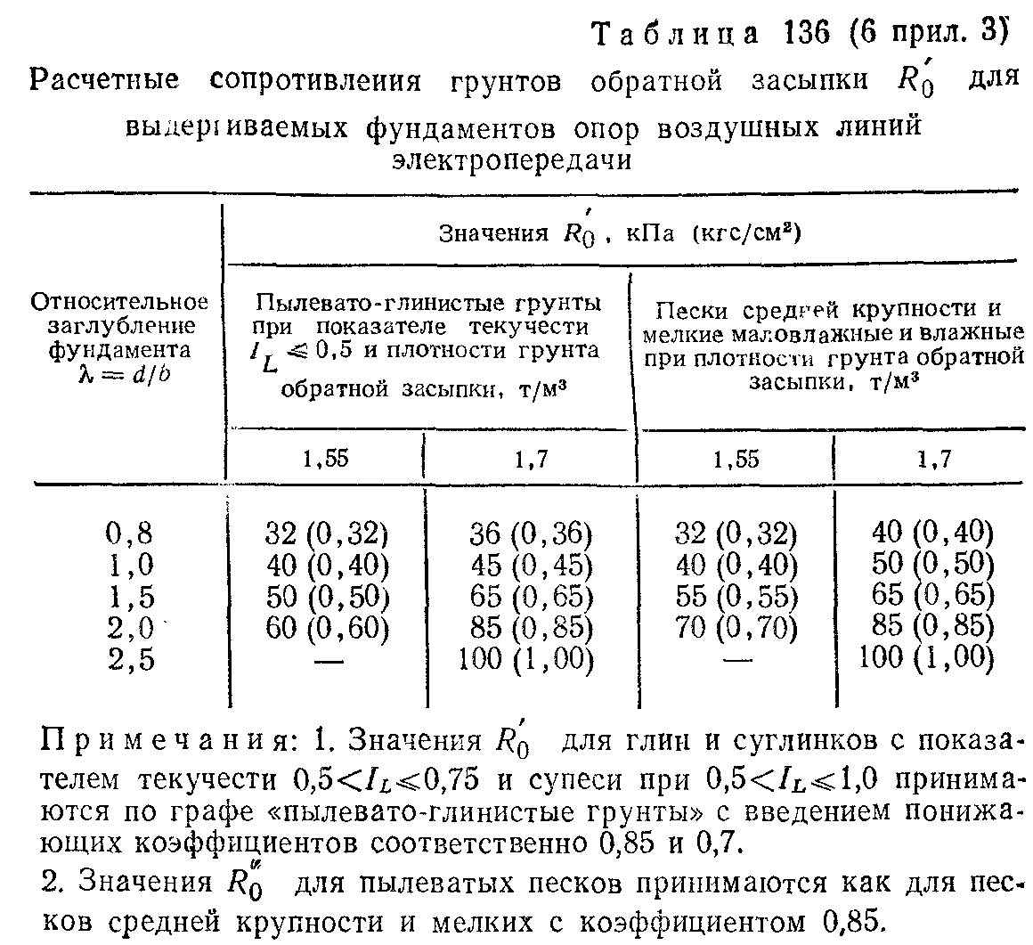
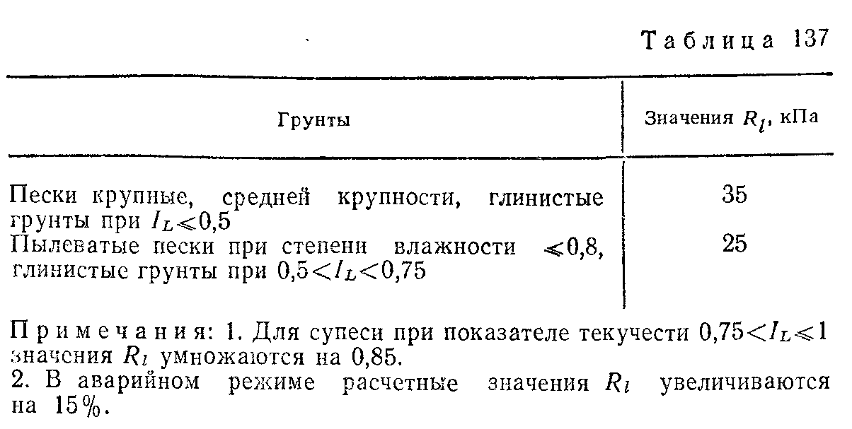
Фундаменты по серии 3.407-115
 | подошва | масса | наклон β | Объем,м3 | bl, м | δ, м
Ф1-А | 1.5х1.5 | 2.5 Т | 0 | 1 | 0.425 | 0.295
Ф2-А | 1.8х1.8 | 3.0 Т | 0 | 1.2 | 0.425 | 0.283
Ф3-А | 2.1х2.1 | 4.3 Т | 13.4 | 1.7 | 0.5 | 0.287
Ф4-А | 2.4х2.4 | 5.0 Т | 13.4 | 2 | 0.5 | 0.283
Ф5-А | 2.7х2.7 | 6.5 Т | 16.5 | 2.5 | 0.5 | 0.309

